Sheet1
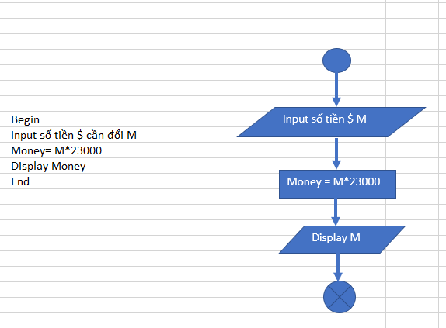
Begin
Input số tiền $ M
Money = M*23000
Display Money
End

Input số tiền $ M

Money = M*23000

Display M

